Sheet1
Stoploss

Người thực hiện: |  | thangbk236
Ngày lên kế hoạch: |  | 2021-11-12

Bản kế hoạch này sẽ được cập nhật theo đường link github |  |  |  |  | https://github.com/thangbk236/QuanTriFx
Mỗi người nên tự tạo ra bản kế hoạch trade cho riêng mình
Chưa kiếm được tiền từ thị trường nên phải đi viết tài liệu để quản trị rủi cho cho những người mới bắt đầu

Donate USDT Binance Smart Chain (BEP20) |  |  | 0xed05b97f46e60a7a65605eaba9a4b502d32f9510

Nội dung |  | Stoploss |  |  | Lĩnh ngộ tinh túy thị trường

 | Ai cũng biết stoploss là cực kỳ quan trọng
 | Nhưng việc đặt stoploss cũng cực kỳ khó
 | Khi giá quét qua stoploss rồi chạy theo hướng chính là điều hết sức bình thường
 | Việc này sẽ làm cho trader mất kèo và mất tiền khi hit stoploss

 | Vậy phải làm như thế nào

 | Có 2 cách
 | Cách 1 | Vẫn đặt stoploss

 | Cách 2 | Không đặt stoploss

 | Thị trường chạy theo đa khung thời gian
 | Việc chúng ta giao dịch theo khung thời gian nào thì phải xác định các keylevel của khung thời gian đó
 | Và việc takeprofit cũng phải theo khung thời gian đó
 | Chúng ta không thể trade trong khung M15 nhưng lại đi takeprofit theo khung H4 được
 | Nếu ăn được những pha đó chỉ là ăn may thôi
 | Vì sao lại ăn may
 | Đó là do sự hợp lưu của nhiều khung thời gian
 | Khi khung M15, H1, H4 cùng có một xu hướng và xuất phát điểm của chúng ta là từ gốc của xu hướng thì việc gồng lệnh theo xu hướng lớn là có thể
 | Nhưng nếu điểm vào lệnh của chúng ta không nằm ở gốc của xu hướng thì khả năng dính stoploss liên tục là chuyện bình thường

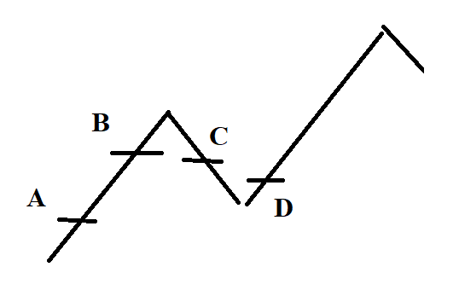

 | Như trong hình
 | Xu hướng lớn ở khung H4
 | Ta vào lệnh trong khung M15
 | Vị thế khi vào lệnh của ta tại các điểm A B C D là hoàn toàn khác nhau
 | Việc đặt stoploss ở các điểm đó cũng hoàn toàn khác nhau
 | Chúng ta khó có thể biết chúng ta ở đâu của con sóng, chỉ khi nào con sóng hình thành thì chúng ta mới biết được là mình đang ở đâu

 | Việc chúng ta tối ưu hóa điểm stoploss là theo nhận định của chúng ta
 | Điều đó có thể đúng, có thể sai

 | Cái điều chúng ta phải làm là
 | Nếu đánh theo khung nào thì cứ stoploss và takeprofit theo khung đó, đừng tham lam bắt cả khung lớn hơn làm gì

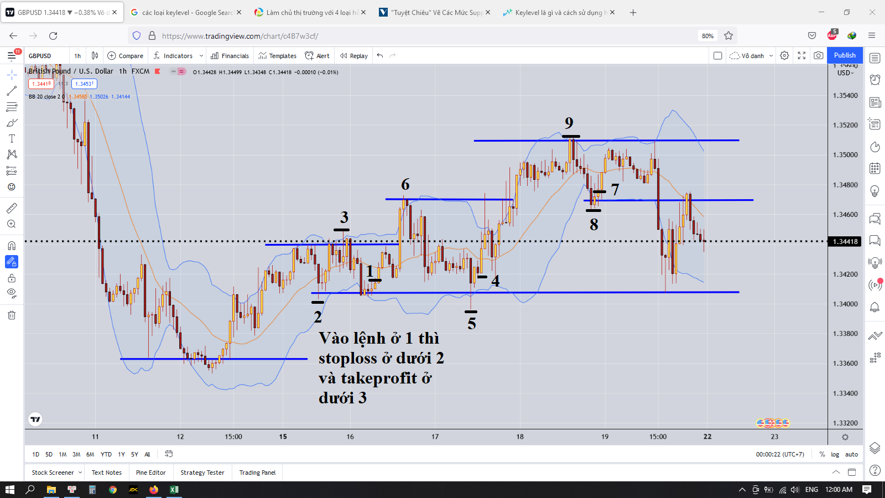

 | Cách 1

 | Nhìn vào hình thì chúng ta thấy rằng
 | Nếu vào lệnh ở điểm 1 thì stoploss phải ở dưới điểm 2 và takepforit ở dưới điểm 3
 | Nhìn vào hình ta thấy rằng nếu thế thì giá đi đến điểm 6 kia thì chúng ta mất profit à
 | Thì chúng ta phải đánh chắc, thắng chắc
 | Chúng ta không được tham lam
 | Nếu tham lam chúng ta sẽ bị thị trường quật chết ngay
 | Hãy nhìn vào điểm 7 8 9 trên hình
 | Nếu chúng ta mà tham đặt takeprofit cao hơn điểm 9 thì chúng ta sẽ bị lỗ mất cái lệnh đấy

 | Việc đặt stoploss hay takeprofit vì sao phải dưới cái keylevel gần nhất
 | Vì làm thế thì khả năng chiến thắng sẽ cao hơn

 | Chúng ta sẽ chờ đợi giá phản ứng với keylevel
 | Sau đó thì có sự từ chối vùng giá đó
 | Thì chúng ta mới được vào lệnh

 | Thị trường thường có cái trò stophunt nên việc để stoploss sát keylevel thì sẽ dễ bị quét nên ta phải chờ giá phản ứng với keylevel rồi hình thành vùng từ chối rồi mới vào lệnh
 | Chúng ta sẽ nhìn keylevel 2 được hình thành
 | Cái vùng giá sẽ phản ứng với keylevel 2 rồi xuất hiện nến vàng
 | Điều đó chứng tỏ keylevel 2 khá là tốt, nó thể hiện keylevel 2 là vùng support tốt

 | Nhưng khi ta nhìn keylevel 8
 | Thì lần tới giá phá qua keylevel này
 | Khi giá hồi lại retest kevel 8 thì không phá được và xuất hiện nến đảo chiều
 | Chứng tỏ khả năng xu hướng đó đã đảo chiều

 | Cách 2
 | Không đặt stoploss
 | Điều đó có thể khiến cho tài khoản của chúng ta bay trong 1 nốt nhạc
 | Điều đó có đúng không
 | Cái này cũng tùy vào thị trường
 | Nếu cái đấy là stophunt thì chúng ta thoát
 | Nếu nó là phá vỡ thật thì sẽ có 2 trường hợp xảy ra
 | Trường hợp 1
 |  | Đó là sóng hồi của xu hướng lớn |  | Nếu là cái này thì chúng ta không sợ, chúng ta phải xem ở khung lớn hơn xem giá đã phá qua keylevel của khung lớn để hình thành mô hình giá đảo chiều chưa
 | Trường hợp 2
 |  | Đó là sóng chính của xu hướng lớn |  | Cái này mới khó nè, nếu là sóng chính thì khả năng cháy rất cao
 |  |  |  | Chỉ có 2 cách
 |  |  |  | Cắt lệnh |  | Nên làm theo cách này
 |  |  |  | Nạp thật nhiều rồi chờ đến sóng hồi của nó rồi cắt lệnh |  | Nếu làm theo cách này thì phải có thật nhiều tiền
 |  |  |  |  |  | Nếu chúng ta có rất nhiều tiền thì đến một lúc nào đó giá sẽ quay lại retest vùng đó
 |  |  |  |  |  | Nhưng thời gian thì không thể biết được
 |  |  |  |  |  | Nhanh thì vài ba ngày
 |  |  |  |  |  | Lâu thì vài ba tuần, thậm chí vài ba tháng
 |  |  |  |  |  | Như thế chúng ta sẽ bị chôn vốn
 |  |  |  |  |  | Tiền không thể làm được việc gì khác ngoài gồng lệnh

 |  |  |  | Thế nạp bao nhiêu là đủ
 |  |  |  | Một câu hỏi khó
 |  |  |  | Vì nếu nạp không đủ thì giá quét đến lúc cháy tài khoản rồi nó mới hồi về là mất một đống tiền luôn
 |  |  |  | Tốt nhất là nếu thấy giá phá qua như vậy, ta sẽ chờ sau 1,2 ngày, nếu vẫn bị âm thì ta sẽ cắt lệnh

